Spreadsheet explanation
Acronymes des feuilles de calcul
OD = Densité optique
YF = Fièvre jaune
VA = Antigène viral(YF)
NA = Antigène norma
PC = Contrôle positif
NC = Contrôle négatif
PCVA = Moyenne PC on VA
NCVA = Moyenne NC on VA
PCNA = Moyenne PC on NA
PCVA-VL = PCVA limite de variabilité
NCVA-VL = NCVA limite de variabilité
NBR = Rapport de fond normal
P/N = Rapport de l'absorbance moyenne avec l'antigène viral à l'absorbance moyenne du contrôle négatif avec l'antigène viral
mise en place de plaque |  |  |  | YF MAC-HD |  |  |  |  |  |  |  |  |  |  |  |  | YF MAC-ON
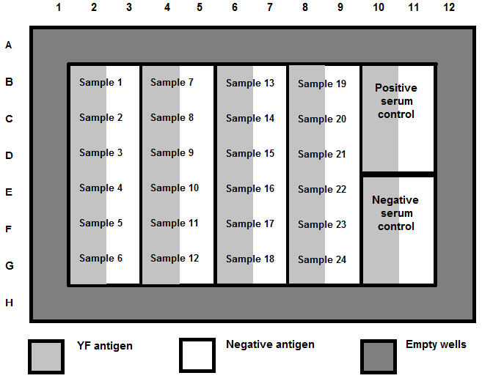
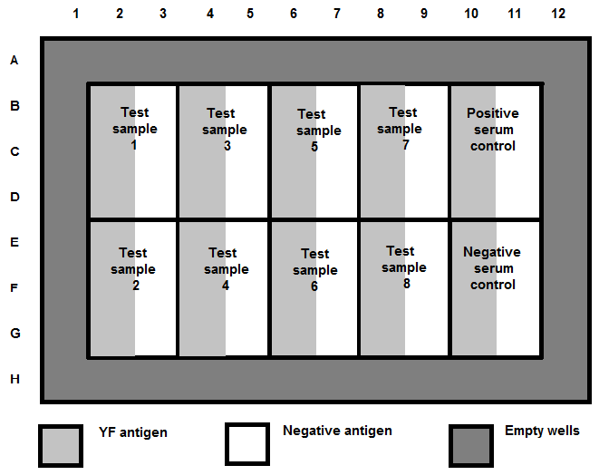

 | Vide |  |  |  |  |  |  |  |  |  |  |  |  | Vide
 | Vide | Sample 1 | Sample 7 |  | Sample 13 |  | Sample 19 |  | Contrôle positif sur VA | Contrôle positif sur VA |  |  |  | Vide |  |  |  |  |  |  |  | Contrôle positif sur VA | Contrôle positif sur VA
 | Vide | Sample 2 | Sample 8 |  | Sample 14 |  | Sample 20 |  |  |  |  |  |  | Vide | Sample 1 | Sample 3 |  | Sample 5 |  | Sample 7
 | Vide | Sample 3 | Sample 9 |  | Sample 15 |  | Sample 21 |  |  |  |  |  |  | Vide
 |  | Sample 4 | Sample 10 |  | Sample 16 |  | Sample 22 |  | Négatif contrôle sur VA | Négatif contrôle sur VA |  |  |  |  |  |  |  |  |  |  |  | Négatif contrôle sur VA | Négatif contrôle sur VA
 |  | Sample 5 | Sample 11 |  | Sample 17 |  | Sample 23 |  |  |  |  |  |  |  | Sample 2 | Sample 4 |  | Sample 6 |  | Sample 8
 |  | Sample 6 | Sample 12 |  | Sample 18 |  | Sample 24

 | VA (or YFVA) |  | NA |  | Puits Vide |  |  |  |  |  |  |  |  | VA (or YFVA) |  | NA |  | Puits Vide

La lecture moyenne du blanc OD est calculée
 |  |  | 0.0000 | 0.0000 | 0.0000 | 0.0000 | 0.0000 | 0.0000 | 0.0000 | 0.0000 | 0.0000 | 0.0000 | 0.0000 | 0.0000 | COLLER COMME "VALEURS"
 |  |  | 0.0000 | 0.0000 | 0.0000 | 0.0000 | 0.0000 | 0.0000 | 0.0000 | 0.0000 | 0.0000 | 0.0000 | 0.0000 | 0.0000 | COLLER OD'S DANS LE HAUT
 |  |  | 0.0000 | 0.0000 | 0.0000 | 0.0000 | 0.0000 | 0.0000 | 0.0000 | 0.0000 | 0.0000 | 0.0000 | 0.0000 | 0.0000 | CELLULES COLORÉES EN JAUNE
 |  |  | 0.0000 | 0.0000 | 0.0000 | 0.0000 | 0.0000 | 0.0000 | 0.0000 | 0.0000 | 0.0000 | 0.0000 | 0.0000 | 0.0000 | DES onglets YF NAC-HD et YF MAC-ON.
Blank OD A1:D1 |  |  | 0.0000 | 0.0000 | 0.0000 | 0.0000 | 0.0000 | 0.0000 | 0.0000 | 0.0000 | 0.0000 | 0.0000 | 0.0000 | 0.0000 | NE PAS UTILISER AUTOMATIQUEM
 |  |  | 0.0000 | 0.0000 | 0.0000 | 0.0000 | 0.0000 | 0.0000 | 0.0000 | 0.0000 | 0.0000 | 0.0000 | 0.0000 | 0.0000 | ENT BLANC RÉSULTATS
 |  |  | 0.0000 | 0.0000 | 0.0000 | 0.0000 | 0.0000 | 0.0000 | 0.0000 | 0.0000 | 0.0000 | 0.0000 | 0.0000 | 0.0000
 |  |  | 0.0000 | 0.0000 | 0.0000 | 0.0000 | 0.0000 | 0.0000 | 0.0000 | 0.0000 | 0.0000 | 0.0000 | 0.0000 | 0.0000

La DO moyenne du blanc est soustraite de toutes les lectures de DO du puits
 |  |  | Blank
 |  |  | Blank | 0.0000 | 0.0000 | 0.0000 | 0.0000 | 0.0000 | 0.0000 | 0.0000 | 0.0000 | 0.0000 | 0.0000
 |  |  | Blank | 0.0000 | 0.0000 | 0.0000 | 0.0000 | 0.0000 | 0.0000 | 0.0000 | 0.0000 | 0.0000 | 0.0000
 |  |  | Blank | 0.0000 | 0.0000 | 0.0000 | 0.0000 | 0.0000 | 0.0000 | 0.0000 | 0.0000 | 0.0000 | 0.0000
Blank OD A1:D1 |  |  |  | 0.0000 | 0.0000 | 0.0000 | 0.0000 | 0.0000 | 0.0000 | 0.0000 | 0.0000 | 0.0000 | 0.0000
 |  |  |  | 0.0000 | 0.0000 | 0.0000 | 0.0000 | 0.0000 | 0.0000 | 0.0000 | 0.0000 | 0.0000 | 0.0000
 |  |  |  | 0.0000 | 0.0000 | 0.0000 | 0.0000 | 0.0000 | 0.0000 | 0.0000 | 0.0000 | 0.0000 | 0.0000

PCVA-VL ---DIFFERENCE MIN= Déterminez si les trois valeurs d'absorbance soustraites du blanc sont < 0,3 différentes les unes des autres en soustrayant la plus petite valeur d'absorbance soustraite du blanc de la valeur médiane et la moyenne de la plus élevée

 |  |  |  |  | Assay Acceptance Criteria
PCVA-VL MIN DIFFERENCE & NCVA-VL MIN DIFFERENCE
 |  |  | Blank
 |  |  | Blank | 0.0000 | 0.0000 | 0.0000 | 0.0000 | 0.0000 | 0.0000 | 0.0000 | 0.0000 | 0.0000 | 0.0000
 |  |  | Blank | 0.0000 | 0.0000 | 0.0000 | 0.0000 | 0.0000 | 0.0000 | 0.0000 | 0.0000 | 0.0000 | 0.0000
 |  |  | Blank | 0.0000 | 0.0000 | 0.0000 | 0.0000 | 0.0000 | 0.0000 | 0.0000 | 0.0000 | 0.0000 | 0.0000
 |  |  |  | 0.0000 | 0.0000 | 0.0000 | 0.0000 | 0.0000 | 0.0000 | 0.0000 | 0.0000 | 0.0000 | 0.0000
 |  |  |  | 0.0000 | 0.0000 | 0.0000 | 0.0000 | 0.0000 | 0.0000 | 0.0000 | 0.0000 | 0.0000 | 0.0000
 |  |  |  | 0.0000 | 0.0000 | 0.0000 | 0.0000 | 0.0000 | 0.0000 | 0.0000 | 0.0000 | 0.0000 | 0.0000

NCVA-VL ---MIN DIFFERENCE= Déterminez si les trois valeurs d'absorbance soustraites à blanc sont < 0,025 différentes les unes des autres en soustrayant la plus petite valeur d'absorbance soustraite à blanc de la valeur médiane et la moyenne de la plus élevée

PCVA= Average Positive Control on Yellow Fever Anitigen

 |  |  |  |  | Assay Acceptance Criteria

Calculer PCVA, PCNA & NCVA
PCNA= Contrôle positif moyen sur antigène normal
 |  |  | Blank
 |  |  | Blank | 0.0000 | 0.0000 | 0.0000 | 0.0000 | 0.0000 | 0.0000 | 0.0000 | 0.0000 | 0.0000 | 0.0000
 |  |  | Blank | 0.0000 | 0.0000 | 0.0000 | 0.0000 | 0.0000 | 0.0000 | 0.0000 | 0.0000 | 0.0000 | 0.0000
 |  |  | Blank | 0.0000 | 0.0000 | 0.0000 | 0.0000 | 0.0000 | 0.0000 | 0.0000 | 0.0000 | 0.0000 | 0.0000
 |  |  |  | 0.0000 | 0.0000 | 0.0000 | 0.0000 | 0.0000 | 0.0000 | 0.0000 | 0.0000 | 0.0000 | 0.0000
 |  |  |  | 0.0000 | 0.0000 | 0.0000 | 0.0000 | 0.0000 | 0.0000 | 0.0000 | 0.0000 | 0.0000 | 0.0000
 |  |  |  | 0.0000 | 0.0000 | 0.0000 | 0.0000 | 0.0000 | 0.0000 | 0.0000 | 0.0000 | 0.0000 | 0.0000

NCVA = contrôle négatif moyen sur l'antigène de la fièvre jaune. *Remarque : Si la NCVA est inférieure à 0,05 (< 0,05), la feuille de calcul Excel utilisera 0,05 pour tous les calculs

 |  |  |  | YF MAC-HD |  |  |  |  |  |  |  |  |  |  |  |  | YF MAC-ON
MOYENNE VA OD
MOYENNE NA OD
VA OD
NA OD

 |  |  | Blank |  |  |  |  |  |  |  |  |  |  |  |  | Blank
 |  |  | Blank | 0.0000 | 0.0000 | 0.0000 | 0.0000 | 0.0000 | 0.0000 | 0.0000 | 0.0000 | 0.0000 | 0.0000 |  |  | Blank | 0.0000 | 0.0000 | 0.0000 | 0.0000 | 0.0000 | 0.0000 | 0.0000 | 0.0000 | 0.0000 | 0.0000
 |  |  | Blank | 0.0000 | 0.0000 | 0.0000 | 0.0000 | 0.0000 | 0.0000 | 0.0000 | 0.0000 | 0.0000 | 0.0000 |  |  | Blank | 0.0000 | 0.0000 | 0.0000 | 0.0000 | 0.0000 | 0.0000 | 0.0000 | 0.0000 | 0.0000 | 0.0000
 |  |  | Blank | 0.0000 | 0.0000 | 0.0000 | 0.0000 | 0.0000 | 0.0000 | 0.0000 | 0.0000 | 0.0000 | 0.0000 |  |  | Blank | 0.0000 | 0.0000 | 0.0000 | 0.0000 | 0.0000 | 0.0000 | 0.0000 | 0.0000 | 0.0000 | 0.0000
 |  |  |  | 0.0000 | 0.0000 | 0.0000 | 0.0000 | 0.0000 | 0.0000 | 0.0000 | 0.0000 | 0.0000 | 0.0000 |  |  |  | 0.0000 | 0.0000 | 0.0000 | 0.0000 | 0.0000 | 0.0000 | 0.0000 | 0.0000 | 0.0000 | 0.0000
 |  |  |  | 0.0000 | 0.0000 | 0.0000 | 0.0000 | 0.0000 | 0.0000 | 0.0000 | 0.0000 | 0.0000 | 0.0000 |  |  |  | 0.0000 | 0.0000 | 0.0000 | 0.0000 | 0.0000 | 0.0000 | 0.0000 | 0.0000 | 0.0000 | 0.0000
 |  |  |  | 0.0000 | 0.0000 | 0.0000 | 0.0000 | 0.0000 | 0.0000 | 0.0000 | 0.0000 | 0.0000 | 0.0000 |  |  |  | 0.0000 | 0.0000 | 0.0000 | 0.0000 | 0.0000 | 0.0000 | 0.0000 | 0.0000 | 0.0000 | 0.0000

 |  |  |  |  |  |  |  |  |  | •P/N = Absorbance moyenne avec l'antigène viral
 |  |  |  |  |  |  |  |  |  | Absorbance moyenne du contrôle négatif avec l'antigène viral

 |  |  |  |  |  |  |  |  |  | •P/N for PC = PCVA
 |  |  |  |  |  |  |  |  |  | NCVA (*Remarque : si la NCVA est < 0,05, utilisez 0,05 pour les calculs)

 |  |  |  |  |  |  |  |  |  | •P/N for sample(s)= Moyenne VA OD
 |  |  |  |  |  |  |  |  |  | NCVA(*Remarque : si la NCVA est < 0,05, utilisez 0,05 pour les calculs)

 |  |  |  |  |  |  |  |  |  | •NBR = Absorbance moyenne avec l'antigène viral
 |  |  |  |  |  |  |  |  |  | Absorbance moyenne avec un antigène normal

 |  |  |  |  |  |  |  |  |  | •NBR for PC = PCVA
 |  |  |  |  |  |  |  |  |  | PCNA

 |  |  |  |  |  |  |  |  |  | •NBR for sample(s)= Moyenne VA OD
 |  |  |  |  |  |  |  |  |  | Moyenne NA OD

 |  |  |  |  |  |  |  | *Remarque : Reportez-vous à la section des calculs manuels des instructions d'utilisation (IFU) pour plus de détails.

